Малиновский Кирилл
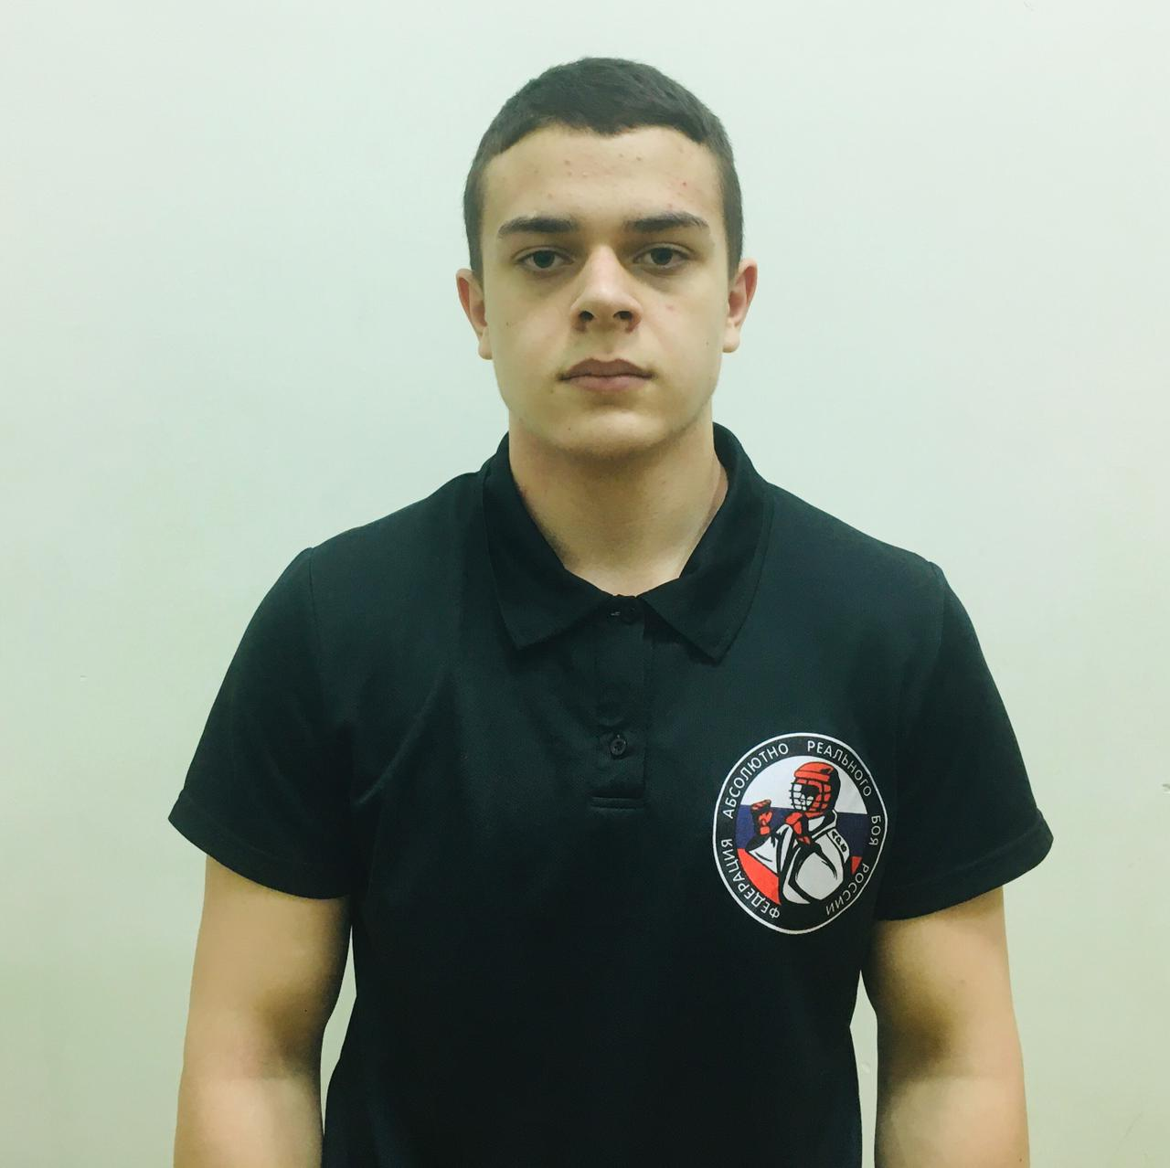
 |  |  | Фамилия | Малиновский |  | История судейства
 |  |  | Имя | Кирилл |  | Дата | Место проведения | Название | Должность | Оценка | Руководитель ковра | № ковра
 |  |  | Отчество | Николаевич |  | 2021-10-16 | Краснознаменск | 1 Этап ЮНЫЙ АРМЕЕЦ АРБ | Боковой | 5.00
 |  |  | ДР | 2005 |  | 2021-11-20 | Калининец | 2 Этап ЮНЫЙ АРМЕЕЦ АРБ | Боковой | 5.00
Место для фото |  |  | Оценка | 29.75 |  | 2021-12-11 | Калининец | 3 Этап ЮНЫЙ АРМЕЕЦ АРБ | Рефери | 5.00
 |  |  |  |  |  | 2022-02-19 | Калининец | 4 Этап ЮНЫЙ АРМЕЕЦ АРБ | Рефери | 5.00
 |  |  | Категория | Всероссийская | - | 2022-03-12 | Калининец | 5 Этап ЮНЫЙ АРМЕЕЦ АРБ | Рефери | 5.00
 |  |  |  | 1 | - | 2022-04-23 | Краснознаменск | 6 Этап ЮНЫЙ АРМЕЕЦ АРБ | Рефери | 4.75 |  | 3
 |  |  |  | 2 | -
 |  |  |  | 3 | 2022-08-06

Контакты |  |  | Регион | Ярославль
89807002703 |  |  | СК | Атака

Судейские Семинары
Дата | Город | Оценка
2021-10-03 | Москва
05.01.0202 | Москва
2022-03-27 | ЗУМ
2022-09-04 | ЗУМ

Клюев Антон
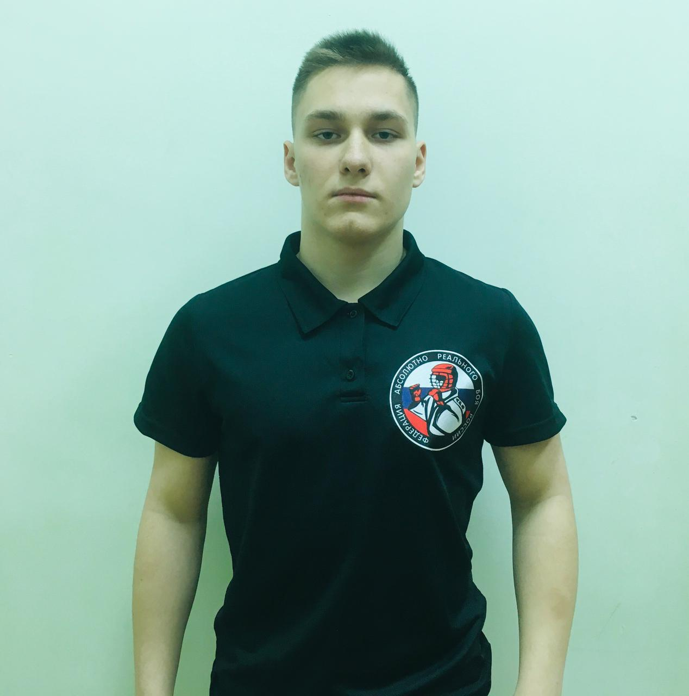
 |  |  | Фамилия | Клюев |  | История судейства
 |  |  | Имя | Антон |  | Дата | Место проведения | Название | Должность | Оценка | Руководитель ковра | № ковра
 |  |  | Отчество | Владимирович |  | 2021-10-16 | Краснознаменск | 1 Этап ЮНЫЙ АРМЕЕЦ АРБ | Боковой Судья | 5.00
 |  |  | ДР | 2003 |  | 2021-12-11 | Калининец | 3 Этап ЮНЫЙ АРМЕЕЦ АРБ | Боковой Судья | 5.00
Место для фото |  |  | Оценка | 30.00 |  | 2022-02-19 | Калининец | 4 Этап ЮНЫЙ АРМЕЕЦ АРБ | Боковой Судья | 5.00
 |  |  |  |  |  | 2022-03-12 | Калининец | 5 Этап ЮНЫЙ АРМЕЕЦ АРБ | Боковой Судья | 5.00
 |  |  | Категория | Всероссийская | - | 2022-04-23 | Краснознаменск | 6 этап ЮНЫЙ АРМЕЕЦ АРБ | Боковой Судья | 5.00 |  | 2
 |  |  |  | 1 | - | 2022-04-30 | Ярославль | Открытый ЧЯО по АРБ раздел "без кимано"по АРБ | Руководитель ковра | 5.00
 |  |  |  | 2 | -
 |  |  |  | 3 | 2022-08-06

Контакты |  |  | Регион | Ярославль
89610272001 |  |  | СК | Атака

Судейские Семинары
Дата | Город | Оценка
2021-10-03 | Москва
05.01.0202 | Москва
2022-03-27 | ЗУМ
2022-09-04 | ЗУМ

 | 0

Новаковский Степан
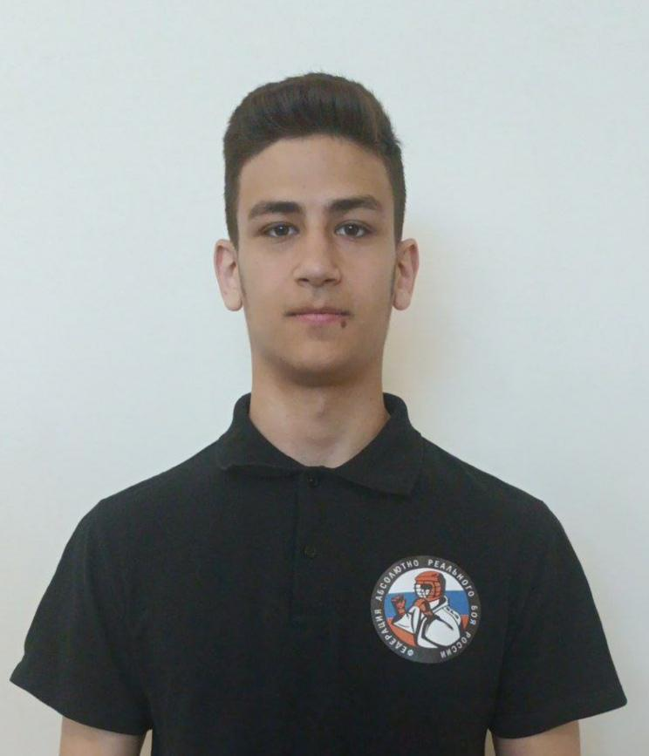
 |  |  |  |  |  |  |  |  |  |  | Первенство федерации АРБ России среди младших юношей и девушек
 |  |  | Фамилия | Новаковский |  | История судейства
 |  |  | Имя | Степан |  | Дата | Место проведения | Название | Должность | Оценка | Руководитель ковра | № ковра
 |  |  | Отчество | Алексеевич |  | 2022-04-02 | Мос обл. Покровское | Первенство федерации АРБ России среди младших юношей и девушек | Боковой | 4.75 |  | 2
 |  |  | ДР | 2005 |  | 2022-04-02 | Мос обл. Покровское | Первенство федерации АРБ России среди младших юношей и девушек | Руководитель ковра (Рефери) | 5.00
 |  |  | Оценка | 31.75 |  | 2022-04-03 | Мос обл. Покровское | Первенство федерации АРБ России среди младших юношей и девушек | Боковой | 4.00 |  | 1
 |  |  |  |  |  | 2022-04-03 | Мос обл. Покровское | Первенство федерации АРБ России среди младших юношей и девушек | Руководитель ковра (Рефери) | 8.00
 |  |  | Категория | Всероссийская | - | 2022-04-17 | Москва ул. Маршала Катукова д.22 | Товарищисая встреча АРБ | Рефери | 5.00
 |  |  |  | 1 | - | 2022-05-14 | Домодедово | Галла - финал межрегионального кубка ЮНЫЙ АРМЕЕЦ АРБ | Рефери | 5.00 |  | 1
 |  |  |  | 2 | -
 |  |  |  | 3 | -
 |  |  |  |  |  |  |  |  | 31.75
Контакты |  |  | Регион | Москва
89299968341 |  |  | КСЕ | Неоспоримый

Судейские Семинары
Дата | Город | Оценка

Хаметова Татьяна
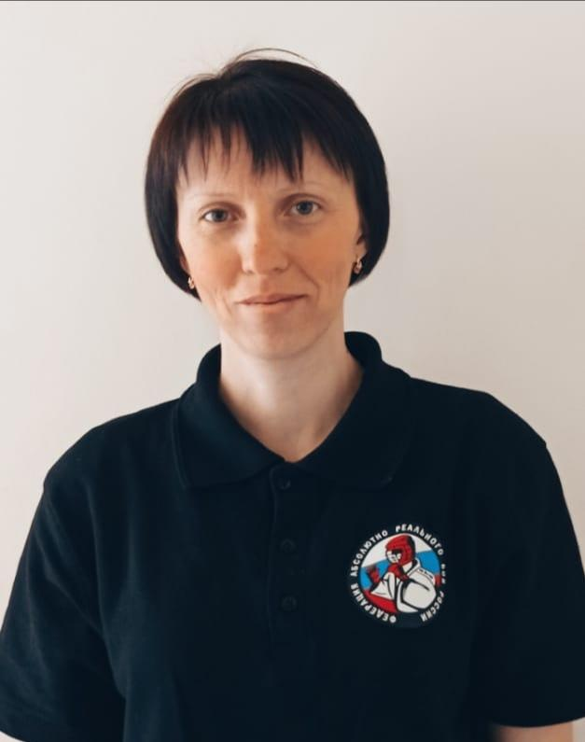
 |  |  | Фамилия | Хаметова |  | История судейства
 |  |  | Имя | Татьяна |  | Дата | Место проведения | Название | Должность | Оценка | Руководитель ковра | № ковра
 |  |  | Отчество | Сергеевна |  | 2022-02-19 | Калининец | 4 Этап ЮНЫЙ АРМЕЕЦ АРБ | Боковой | 5.00 |  | 7
 |  |  | ДР | 1986 |  | 2022-03-06 | Сочи | Первенство России АРБ | Боковой | 5.00
 |  |  | Оценка | 45.00 |  | 2022-03-12 | Калининец | 5 Этап ЮНЫЙ АРМЕЕЦ АРБ | Боковой | 5.00 |  | 4
 |  |  |  |  |  | 2022-03-12 | Калининец | 5 Этап ЮНЫЙ АРМЕЕЦ АРБ | Хронометрист | 5.00 |  | 4
 |  |  | Категория | Всероссийская | - | 2022-04-02 | Мос обл. Покровское | Первенство федерации АРБ России среди младших юношей и девушек | Боковой | 5.00 |  | 5
 |  |  |  | 1 | - | 2022-04-03 | Мос обл. Покровское | Первенство федерации АРБ России среди младших юношей и девушек | Боковой | 10.00 |  | 2
 |  |  |  | 2 | - | 2022-04-23 | Краснознаменск | 6 этап ЮНЫЙ АРМЕЕЦ АРБ | Боковой | 5.00 |  | 7
 |  |  |  | 3 | - | 2022-05-14 | Домодедово | Галла - финал межрегионального кубка ЮНЫЙ АРМЕЕЦ АРБ | Боковой | 5.00 |  | 1

Контакты |  |  | Регион | Мос обл. Верея
89998602121 |  |  | СК | Верея

Судейские Семинары
Дата | Город | Оценка
2022-01-05 | Москва
2022-03-27 | ЗУМ
2022-09-04 | Одинцово

Лебедев Иван
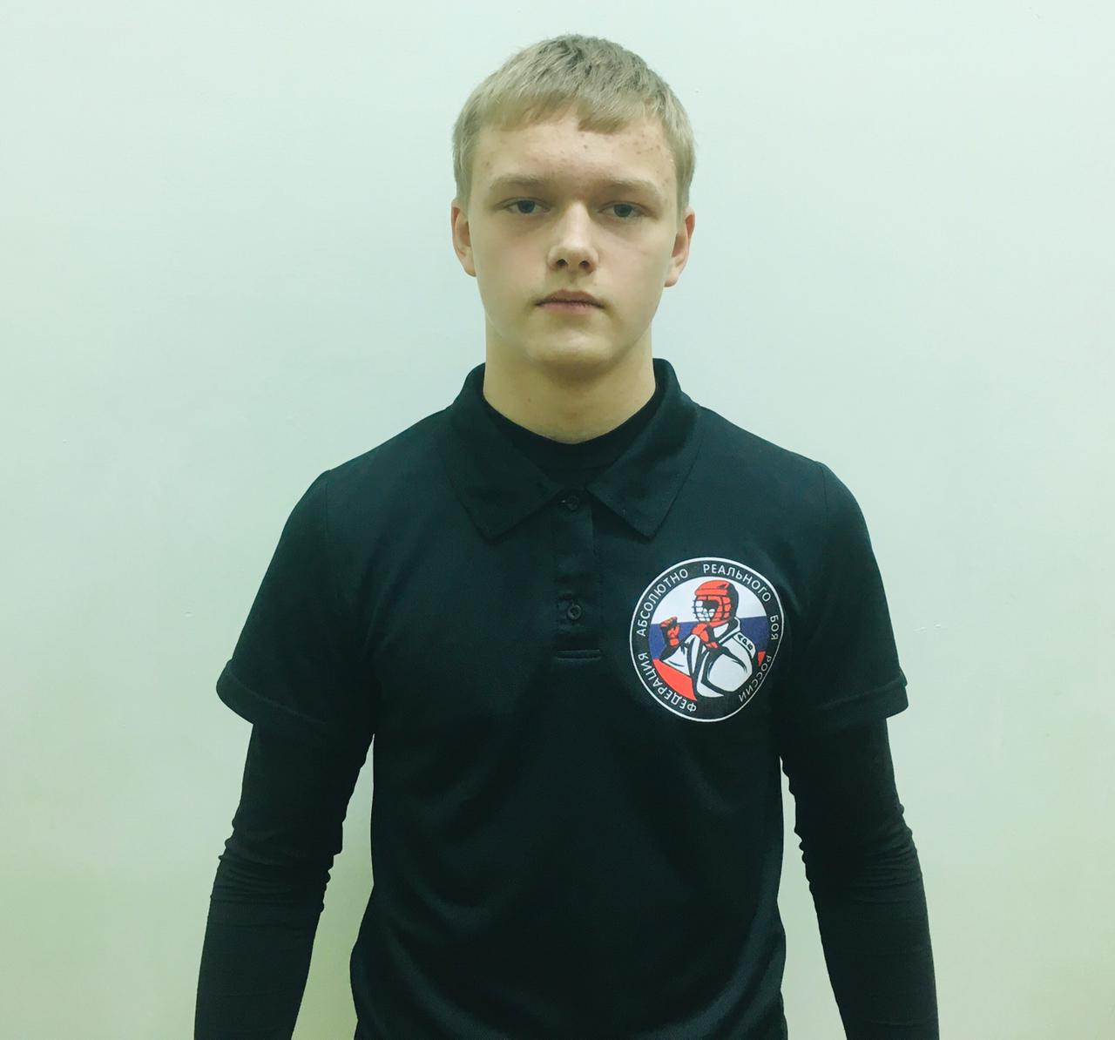
 |  |  | Фамилия | Лебедев |  | История судейства
 |  |  | Имя | Иван |  | Дата | Место проведения | Название | Должность | Оценка | Руководитель ковра | Ковер
 |  |  | Отчество | Николаевич |  | 2021-10-16 | Краснознаменск | 1 Этап ЮНЫЙ АРМЕЕЦ АРБ | Боковой | 5.00
 |  |  | ДР |  |  | 2021-11-20 | Калининец | 2 Этап ЮНЫЙ АРМЕЕЦ АРБ | Рефери | 5.00
 |  |  | Оценка | 79.00 |  | 2021-11-20 | Калининец | 2 Этап ЮНЫЙ АРМЕЕЦ АРБ | Боковой | 5.00
 |  |  |  |  |  | 2021-12-11 | Калининец | 3 Этап ЮНЫЙ АРМЕЕЦ АРБ | Рефери | 5.00
 |  |  | Категория | Всероссийская | - | 2021-12-11 | Калининец | 3 Этап ЮНЫЙ АРМЕЕЦ АРБ | Боковой | 5.00
 |  |  |  | 1 | - | 2022-02-19 | Калининец | 4 Этап ЮНЫЙ АРМЕЕЦ АРБ | Рефери | 5.00
 |  |  |  | 2 | - | 2022-02-19 | Калининец | 4 Этап ЮНЫЙ АРМЕЕЦ АРБ | Боковой | 5.00
 |  |  |  | 3 | 2022-08-06 | 2022-03-12 | Калининец | 5 Этап ЮНЫЙ АРМЕЕЦ АРБ | Рефери | 5.00
 |  |  |  |  |  | 2022-04-02 | Покровское | Первенство федерации АРБ России среди младших юношей и девушек | Боковой | 5.00 |  | 1
Контакты |  |  | Регион | Ярославль |  | 2022-04-02 | Покровское | Первенство федерации АРБ России среди младших юношей и девушек | Хронометрист | 5.00 |  | 1
89012797134 |  |  | СК | Атака |  | 2022-04-03 | Покровское | Первенство федерации АРБ России среди младших юношей и девушек | Боковой | 5.00 |  | 2
 |  |  |  |  |  | 2022-04-03 | Покровское | Первенство федерации АРБ России среди младших юношей и девушек | Хронометрист | 4.50 |  | 2
Судейские Семинары |  |  |  |  |  | 2022-04-23 | Краснознаменск | 6 Этап ЮНЫЙ АРМЕЕЦ АРБ | Рефери | 5.00 |  | 7
Дата | Город | Оценка |  |  |  | 2022-04-23 | Краснознаменск | 6 Этап ЮНЫЙ АРМЕЕЦ АРБ | Боковой | 4.50 |  | 7
2021-10-03 | Москва |  |  |  |  | 2022-04-30 | Ярославль | Открытый ЧЯО по АРБ раздел "без кимано" | Рефери | 5.00
2022-01-05 | Москва |  |  |  |  | 2022-05-14 | Домодедово | Галла - финал межрегионального кубка ЮНЫЙ АРМЕЕЦ АРБ | Боковой | 5.00 |  | 1
2022-03-27 | ЗУМ
2022-09-04 | ЗУМ

Гонтаренко Алексей
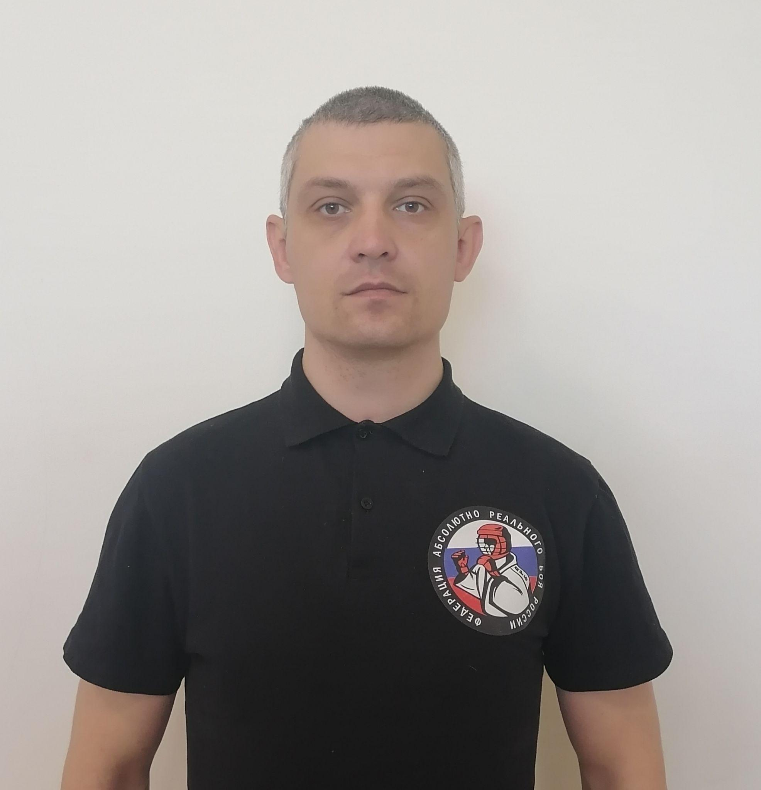
 |  |  | Фамилия | Гонтаренко |  | История судейства
 |  |  | Имя | Алексей |  | Дата | Место проведения | Название | Должность | Оценка | Руководитель ковра | № ковра
 |  |  | Отчество | Анатольевич |  | 2021-10-16 | Краснознаменск | 1 Этап ЮНЫЙ АРМЕЕЦ АРБ | Рефери | 5.00
 |  |  | ДР | 1979 |  | 2021-10-23 | Одинцово | Чемпионат мира АРБ | Рефери | 5.00
 |  |  | Оценка | 78.25 |  | 2021-10-24 | Одинцово | Чемпионат мира АРБ | Рефери | 5.00
 |  |  |  |  |  | 2021-10-30 | Боровск | Первенство Калужской области АРБ | Рефери | 5.00
 |  |  | Категория | Всероссийская | - | 2021-11-20 | Калининец | 2 этап ЮНЫЙ АРМЕЕЦ АРБ | Рефери | 5.00
 |  |  |  | 1 | - | 2021-12-11 | Калининец | 3 этап ЮНЫЙ АРМЕЕЦ АРБ | Рефери | 5.00
 |  |  |  | 2 | - | 2022-01-29 | Боровск | Первенство Калужской области отбор на Чемпионат России по АРБ | Рефери | 5.00
 |  |  |  | 3 | - | 2022-01-30 | Красногорск | Первенство Московской области отбор на Чемпионат России по АРБ | Рефери | 5.00
 |  |  |  |  |  | 2022-02-19 | Калининец | 4 Этап ЮНЫЙ АРМЕЕЦ | Рефери | 5.00
Контакты |  |  | Регион | Мос обл. Краснознаменск |  | 2022-03-12 | Калининец | 5 Этап ЮНЫЙ АРМЕЕЦ | Рефери | 5.00
89639628280 |  |  | ЦЕ | Богатырь |  | 2022-03-12 | Калининец | 5 Этап ЮНЫЙ АРМЕЕЦ | Руководитель ковра | 4.00 | Бацун
 |  |  |  |  |  | 2022-04-02 | Покровское | Первенство федерации АРБ России среди младших юношей и девушек | Рефери | 4.75 |  | 1
Судейские Семинары |  |  |  |  |  | 2022-04-03 | Покровское | Первенство федерации АРБ России среди младших юношей и девушек | Рефери | 4.75 |  | 1
Дата | Город | Оценка |  |  |  | 2022-04-10 | Обнинск | Открытый турнир по АРБ среди детей и ношей посвященный Кавказкому Артему | Руководитель ковра | 5.00 | Мосесян | 1
2021-10-22 | Одинцово |  |  |  |  | 2022-04-23 | Краснознаменск | 6 зтап ЮНЫЙ АРМЕЕЦ АРБ | Руководитель ковра | 4.75 | Бацун | 4
2022-01-05 | Москва |  |  |  |  | 2022-05-14 | Домодедово | Галла - финал межрегионального кубка ЮНЫЙ АРМЕЕЦ АРБ | Рефери | 5.00 |  | 3
2022-03-27 | ЗУМ
2022-09-04 | Одинцово

Перемышлев Александр
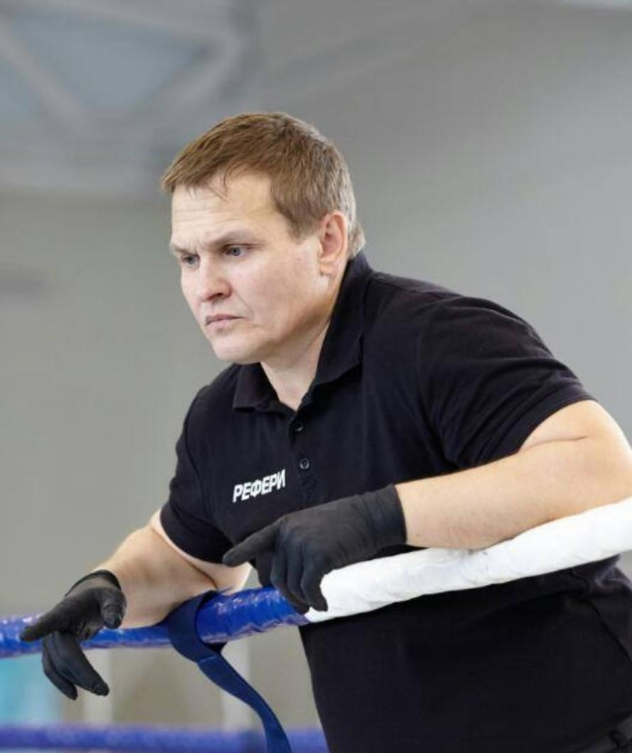
 |  |  | Фамилия | Перемышлев |  | История судейства
 |  |  | Имя | Александр |  | Дата | Место проведения | Название | Должность | Оценка | Руководитель ковра | № ковра
 |  |  | Отчество | Николаевич
 |  |  | ДР |  |  | 2022-03-06 | Сочи | Первенство России АРБ | Руководитель ковра | 5.00
Место для фото |  |  | Оценка | 5.00

 |  |  | Категория | Всероссийская | -
 |  |  |  | 1 | -
 |  |  |  | 2 | -
 |  |  |  | 3 | -

Контакты |  |  | Регион | Новоибирск
8959200901 |  |  | СК

Судейские Семинары
Дата | Город | Оценка

 | 0

Розыев Дамир

 |  |  | Фамилия | Розыем |  | История судейства
 |  |  | Имя | Дамир |  | Дата | Место проведения | Название | Должность | Оценка | Руководитель ковра | № ковра
 |  |  | Отчество |  |  | 2021-10-30 | Боровск | Первенство Калужской области АРБ | Боковой | 5.00
 |  |  | ДР |  |  | 2022-01-29 | Боровск | Первенство Калужской области отбор на Чемпионат России АРБ | Руководитель ковра | 5.00
 |  |  | Оценка | 24.75 |  | 2022-03-05 | Сочи | Первенство и Чемпионат России АРБ | Боковой | 5.00
 |  |  |  |  |  | 2022-04-10 | Обнинск | Открытый турнир по АРБ среди детей и ношей посвященный Кавказкому Артему | Боковой судья | 5.00 |  | 1
 |  |  | Категория | Всероссийская | - | 2022-04-10 | Обнинск | Открытый турнир по АРБ среди детей и ношей посвященный Кавказкому Артему | Рефери | 4.75 |  | 1
 |  |  |  | 1 | -
 |  |  |  | 2 | -
 |  |  |  | 3 | -

Контакты |  |  | Регион | Калужская обл
89056404949 |  |  | СК

Судейские Семинары
Дата | Город | Оценка

Цой Юлия

@
 |  |  |  | Фамилия | Цой |  | История судейства
 |  |  |  | Имя | Юлия |  | Дата | Место проведения | Название | Должность | Оценка | Руководитель ковра | № ковра
 |  |  |  | Отчество | Васильевна |  | 2021-10-30 | Боровск | Первенство Калужской области АРБ | Боковой | 5.00 |  | 2
 |  |  |  | ДР |  |  | 2021-11-20 | Калининец | 3 этап ЮНЫЙ АРМЕЕЦ АРБ | Боковой | 5.00
 |  |  |  | Оценка | 25.00 |  | 2021-12-11 | Калининец | 3 этап ЮНЫЙ АРМЕЕЦ АРБ | Боковой | 5.00
 |  |  |  |  |  |  | 2022-01-29 | Боровск | Первенство Калужской области отбор на Чемпионат России АРБ | Боковой | 5.00 |  | 2
 |  |  |  | Категория | Всероссийская | - | 2022-04-10 | Обнинск | Открытый турнир по АРБ среди детей и ношей посвященный Кавказкому Артему | Руководитель ковра | 5.00 | Мосесян | 2
 |  |  |  |  | 1 | -
 |  |  |  |  | 2 | -
 |  |  |  |  | 3 | -

 | Контакты |  |  | Регион | Калужская обл
 | 89533355264 |  |  | CК

 | Судейские Семинары
 | Дата | Город | Оценка

Майстренко Виталий

 |  |  | Фамилия | Майстренко |  | История судейства
 |  |  | Имя | Виталий |  | Дата | Место проведения | Название | Должность | Оценка | Руководитель ковра | № ковра
 |  |  | Отчество | Юрьевич |  | 2021-10-30 | Боровск | Первенство Калужской области АРБ | Боковой | 5.00
 |  |  | ДР |  |  | 2021-10-30 | Боровск | Первенство Калужской области АРБ | Хронометрист | 5.00
 |  |  | Оценка | 20.00 |  | 2022-01-29 | Боровск | Первенство Калужской области отбор на Чемпионат России АРБ | Боковой | 5.00 |  | 1
 |  |  |  |  |  | 2022-04-10 | Обнинск | Открытый турнир по АРБ среди детей и ношей посвященный Кавказкому Артему | Боковой | 5.00 |  | 2
 |  |  | Категория | Всероссийская | -
 |  |  |  | 1 | -
 |  |  |  | 2 | -
 |  |  |  | 3 | -

Контакты |  |  | Регион | Калужская обл
89036369005 |  |  | СК

Судейские Семинары
Дата | Город | Оценка

